상품제안서
심플데이즈 주차 번호판 원터치 안심번호 | 상품코드: F32038

 |  |  |  | 02-412-0044 | www.easy1.co.kr
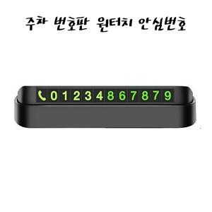

【상세/제작정보】 | <p><span style="font-size: 12pt;"><b>** 배송비별도</b></span>&nbsp;</p>

【인쇄/포장옵션】 | 레이저 / 포장지포장

【공급단가】 | 수량 | 1~ | 100~
*VAT별도 | 단가 | 1,680원 | 1,620원

【상품 URL】 | https://dev.easy1.co.kr:443/src/goods_detail.php?gdno=32038

